Mapa_kraje_vyvoj
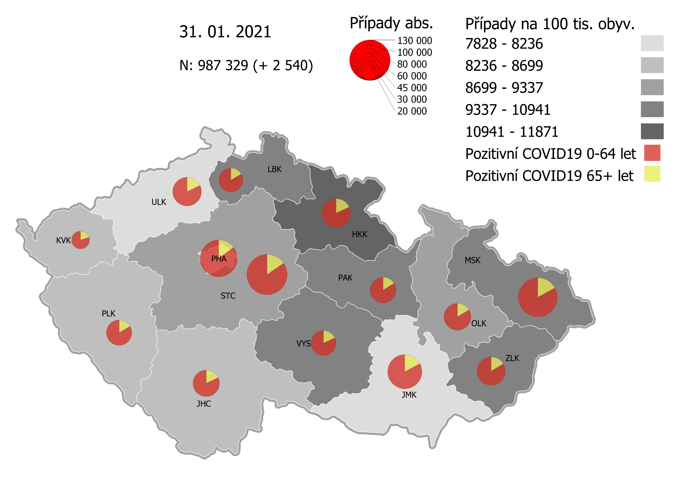
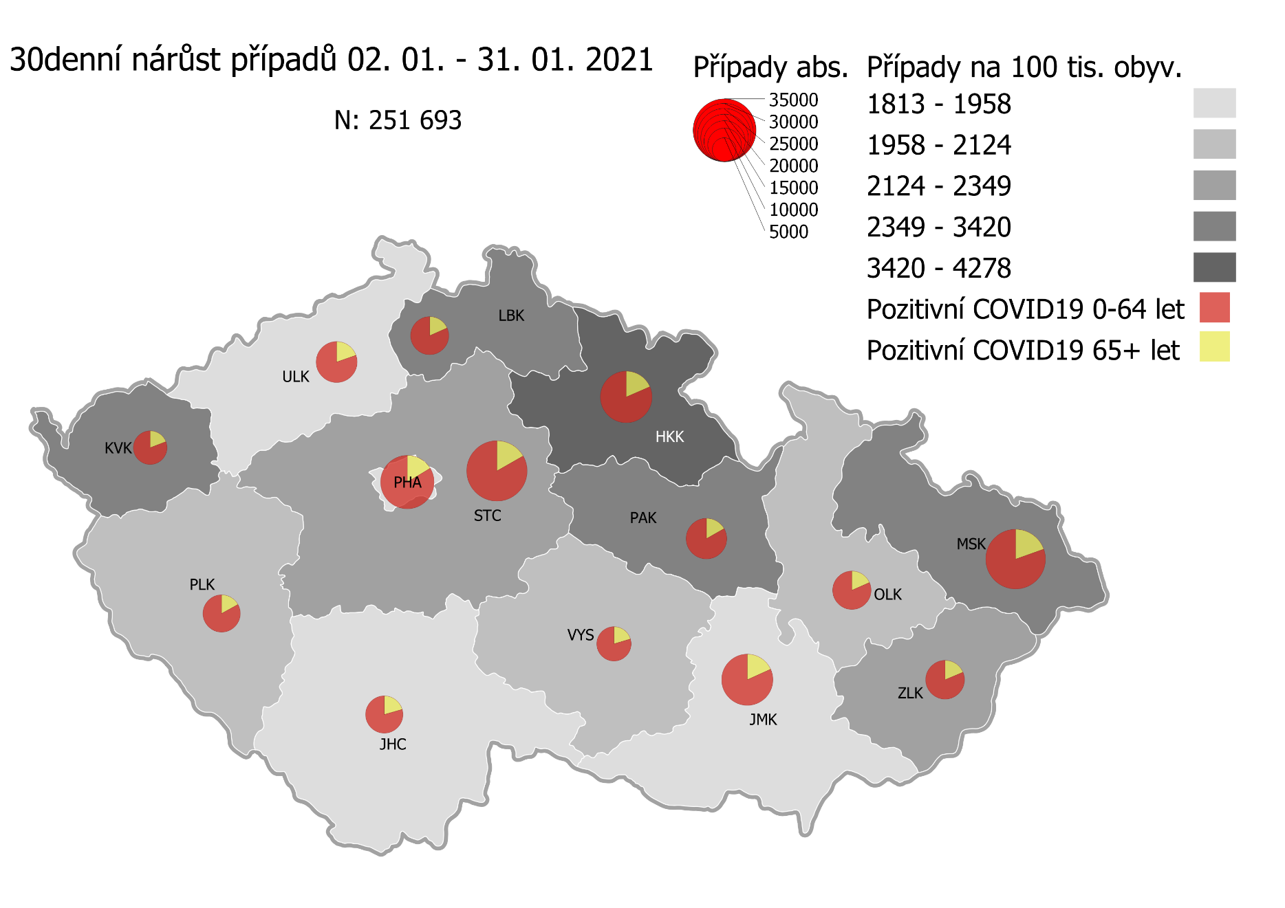
Kumulativní počet pozitivních pacientů COVID-19 v krajích ČR dle bydliště absolutně a na 100 tis. obyvatel
ke dni | 2/1/21
KÓD NUTS3 | Název kraje | Zkratka NUTS3 | Pozitivní COVID19 | Obyvatelstvo 1. 1. 2020 | Na 100 000 obyvatel | Nárůst za 7 dní (v %) | Nárůst za 7 dní na 100 000 obyvatel | Nárůst COVDI19 7 dní zpětně | z toho 26.01 | z toho 27.01 | z toho 28.01 | z toho 29.01 | z toho 30.01 | z toho 31.01 | z toho 01.02
CZ010 | Hlavní město Praha | PHA | 109,825 | 1,324,277 | 8,293.2 | 4.9% | 383.8 | 5,082 | 954 | 869 | 826 | 910 | 436 | 325 | 762
CZ020 | Středočeský kraj | STC | 130,423 | 1,385,141 | 9,415.9 | 5.0% | 450.3 | 6,237 | 1,254 | 1,182 | 952 | 1,020 | 514 | 259 | 1,056
CZ031 | Jihočeský kraj | JHC | 56,176 | 644,083 | 8,721.9 | 4.5% | 375.0 | 2,415 | 533 | 466 | 422 | 423 | 125 | 80 | 366
CZ032 | Plzeňský kraj | PLK | 51,832 | 589,899 | 8,786.6 | 6.2% | 515.2 | 3,039 | 467 | 640 | 514 | 656 | 123 | 128 | 511
CZ041 | Karlovarský kraj | KVK | 25,893 | 294,664 | 8,787.3 | 14.8% | 1,134.5 | 3,343 | 507 | 531 | 796 | 473 | 404 | 285 | 347
CZ042 | Ústecký kraj | ULK | 65,675 | 820,965 | 7,999.7 | 4.4% | 335.6 | 2,755 | 506 | 494 | 436 | 485 | 228 | 162 | 444
CZ051 | Liberecký kraj | LBK | 46,107 | 443,690 | 10,391.7 | 5.6% | 548.6 | 2,434 | 495 | 419 | 412 | 393 | 167 | 127 | 421
CZ052 | Královéhradecký kraj | HKK | 66,001 | 551,647 | 11,964.4 | 8.6% | 950.2 | 5,242 | 956 | 820 | 1,013 | 792 | 611 | 534 | 516
CZ053 | Pardubický kraj | PAK | 53,222 | 522,662 | 10,182.9 | 5.7% | 548.9 | 2,869 | 625 | 448 | 449 | 466 | 286 | 99 | 496
CZ063 | Kraj Vysočina | VYS | 50,191 | 509,813 | 9,845.0 | 3.2% | 307.6 | 1,568 | 275 | 297 | 268 | 294 | 178 | 26 | 230
CZ064 | Jihomoravský kraj | JMK | 93,949 | 1,191,989 | 7,881.7 | 4.6% | 349.0 | 4,160 | 820 | 867 | 657 | 759 | 265 | 170 | 622
CZ071 | Olomoucký kraj | OLK | 58,474 | 632,015 | 9,252.0 | 4.3% | 383.5 | 2,424 | 521 | 457 | 379 | 418 | 83 | 81 | 485
CZ072 | Zlínský kraj | ZLK | 63,982 | 582,555 | 10,983.0 | 2.8% | 298.2 | 1,737 | 390 | 331 | 216 | 265 | 205 | 86 | 244
CZ080 | Moravskoslezský kraj | MSK | 120,726 | 1,200,539 | 10,056.0 | 3.5% | 341.0 | 4,094 | 879 | 664 | 645 | 672 | 423 | 205 | 606
CZ088 | Neurčeno |  | 785 |  |  | 2.2% |  | 17 | 3 | 1 | 3 | 6 | 0 | 2 | 2
CZ099 | Cizinci bez pobytu v ČR |  | 1,253 |  |  | 2.4% |  | 29 | 3 | 4 | 7 | 5 | 1 | 0 | 9

CZ | Česká republika | ČR | 994,514 | 10,693,939 | 9,299.8 | 5.0% | 443.7 | 47,445 | 9,188 | 8,490 | 7,995 | 8,037 | 4,049 | 2,569 | 7,117
KÓD NUTS3 | Název kraje | Zkratka NUTS3 | z toho ve věku 65+ | z toho obyv. 65+ | na 100 000 obyv. 65+ | Nárůst za 7 dní (65+ v %) | Nárůst za 7 dní na 100 000 obyv. 65+ | Nárůst COVDI19 7 dní zpětně | z toho 65+ 26.01 | z toho 65+ 27.01 | z toho 65+ 28.01 | z toho 65+ 29.01 | z toho 65+ 30.01 | z toho 65+ 31.01 | z toho 65+ 01.02
CZ010 | Hlavní město Praha | PHA | 16,331 | 251,166 | 6,502.1 | 5.5% | 337.2 | 847 | 186 | 135 | 143 | 137 | 61 | 50 | 135
CZ020 | Středočeský kraj | STC | 20,131 | 255,825 | 7,869.1 | 5.2% | 387.4 | 991 | 161 | 257 | 137 | 166 | 62 | 32 | 176
CZ031 | Jihočeský kraj | JHC | 9,951 | 131,832 | 7,548.2 | 4.4% | 315.6 | 416 | 78 | 65 | 86 | 66 | 22 | 23 | 76
CZ032 | Plzeňský kraj | PLK | 8,595 | 119,690 | 7,181.1 | 5.6% | 383.5 | 459 | 55 | 109 | 86 | 95 | 19 | 20 | 75
CZ041 | Karlovarský kraj | KVK | 5,200 | 60,178 | 8,641.0 | 11.4% | 887.4 | 534 | 82 | 60 | 117 | 94 | 63 | 61 | 57
CZ042 | Ústecký kraj | ULK | 11,729 | 161,527 | 7,261.3 | 4.5% | 310.8 | 502 | 83 | 99 | 73 | 96 | 45 | 33 | 73
CZ051 | Liberecký kraj | LBK | 7,665 | 89,906 | 8,525.6 | 5.8% | 468.3 | 421 | 79 | 84 | 67 | 68 | 34 | 26 | 63
CZ052 | Královéhradecký kraj | HKK | 12,015 | 119,407 | 10,062.2 | 7.8% | 730.3 | 872 | 148 | 121 | 176 | 127 | 103 | 92 | 105
CZ053 | Pardubický kraj | PAK | 8,606 | 106,085 | 8,112.4 | 4.9% | 378.0 | 401 | 65 | 64 | 68 | 85 | 30 | 17 | 72
CZ063 | Kraj Vysočina | VYS | 9,109 | 104,291 | 8,734.2 | 3.8% | 317.4 | 331 | 47 | 85 | 48 | 45 | 54 | 9 | 43
CZ064 | Jihomoravský kraj | JMK | 16,142 | 238,620 | 6,764.7 | 4.6% | 296.7 | 708 | 158 | 144 | 110 | 110 | 43 | 31 | 112
CZ071 | Olomoucký kraj | OLK | 9,602 | 130,935 | 7,333.4 | 4.3% | 299.4 | 392 | 85 | 66 | 72 | 72 | 15 | 9 | 73
CZ072 | Zlínský kraj | ZLK | 10,566 | 121,339 | 8,707.8 | 2.6% | 223.3 | 271 | 56 | 47 | 34 | 40 | 38 | 17 | 39
CZ080 | Moravskoslezský kraj | MSK | 20,592 | 240,829 | 8,550.5 | 3.4% | 284.4 | 685 | 128 | 110 | 110 | 131 | 77 | 30 | 99
CZ088 | Neurčeno |  | 81 |  |  | 2.5% |  | 2 | 0 | 0 | 0 | 1 | 0 | 0 | 1
CZ099 | Cizinci bez pobytu v ČR |  | 25 |  |  | 4.2% |  | 1 | 0 | 0 | 0 | 0 | 0 | 0 | 1

CZ | Česká republika | ČR | 166,340 | 2,131,630 | 7,803.4 | 4.9% | 367.5 | 7,833 | 1,411 | 1,446 | 1,327 | 1,333 | 666 | 450 | 1,200
KÓD NUTS3 | Název kraje | Zkratka NUTS3 | z toho ve věku 0-5 let | z toho obyv. 0-5 let | na 100 000 obyv. 0-5 let | Nárůst za 7 dní (0-5 let v %) | Nárůst za 7 dní na 100 000 obyv. 0-5 let | Nárůst COVDI19 7 dní zpětně | z toho 0-5 let 26.01 | z toho 0-5 let 27.01 | z toho 0-5 let 28.01 | z toho 0-5 let 29.01 | z toho 0-5 let 30.01 | z toho 0-5 let 31.01 | z toho 0-5 let 01.02
CZ010 | Hlavní město Praha | PHA | 3,353 | 89,638 | 3,740.6 | 8.2% | 284.5 | 255 | 46 | 50 | 46 | 51 | 20 | 10 | 32
CZ020 | Středočeský kraj | STC | 4,324 | 96,527 | 4,479.6 | 6.2% | 261.1 | 252 | 51 | 38 | 40 | 48 | 24 | 9 | 42
CZ031 | Jihočeský kraj | JHC | 1,300 | 40,283 | 3,227.2 | 6.5% | 196.1 | 79 | 17 | 19 | 17 | 13 | 3 | 0 | 10
CZ032 | Plzeňský kraj | PLK | 1,329 | 36,259 | 3,665.3 | 9.8% | 328.2 | 119 | 10 | 22 | 32 | 39 | 1 | 5 | 10
CZ041 | Karlovarský kraj | KVK | 656 | 16,577 | 3,957.3 | 18.8% | 627.4 | 104 | 21 | 19 | 25 | 8 | 8 | 9 | 14
CZ042 | Ústecký kraj | ULK | 1,522 | 49,718 | 3,061.3 | 6.8% | 195.1 | 97 | 17 | 16 | 11 | 22 | 9 | 4 | 18
CZ051 | Liberecký kraj | LBK | 1,393 | 28,292 | 4,923.7 | 5.8% | 268.6 | 76 | 12 | 12 | 10 | 15 | 7 | 6 | 14
CZ052 | Královéhradecký kraj | HKK | 2,039 | 33,422 | 6,100.8 | 13.2% | 712.1 | 238 | 33 | 36 | 53 | 34 | 33 | 29 | 20
CZ053 | Pardubický kraj | PAK | 1,529 | 32,984 | 4,635.6 | 8.2% | 351.7 | 116 | 19 | 21 | 19 | 16 | 7 | 6 | 28
CZ063 | Kraj Vysočina | VYS | 838 | 31,857 | 2,630.5 | 5.0% | 125.6 | 40 | 6 | 11 | 12 | 4 | 5 | 0 | 2
CZ064 | Jihomoravský kraj | JMK | 1,988 | 79,619 | 2,496.9 | 8.8% | 201.0 | 160 | 28 | 36 | 20 | 38 | 10 | 10 | 18
CZ071 | Olomoucký kraj | OLK | 1,360 | 38,976 | 3,489.3 | 7.9% | 254.0 | 99 | 16 | 12 | 17 | 22 | 3 | 6 | 23
CZ072 | Zlínský kraj | ZLK | 1,971 | 35,087 | 5,617.5 | 3.4% | 185.3 | 65 | 13 | 7 | 10 | 8 | 6 | 9 | 12
CZ080 | Moravskoslezský kraj | MSK | 2,835 | 71,917 | 3,942.0 | 4.7% | 176.6 | 127 | 25 | 20 | 22 | 18 | 15 | 9 | 18
CZ088 | Neurčeno |  | 30 |  |  | 0.0% |  | 0 | 0 | 0 | 0 | 0 | 0 | 0 | 0
CZ099 | Cizinci bez pobytu v ČR |  | 7 |  |  | 0.0% |  | 0 | 0 | 0 | 0 | 0 | 0 | 0 | 0
CZ | Česká republika | ČR | 26,474 | 681,156 | 3,886.6 | 7.4% | 268.2 | 1,827 | 314 | 319 | 334 | 336 | 151 | 112 | 261
KÓD NUTS3 | Název kraje | Zkratka NUTS3 | z toho ve věku 6-15 let | z toho obyv. 6-15 let | na 100 000 obyv. 6-15 let | Nárůst za 7 dní (6-15 let v %) | Nárůst za 7 dní na 100 000 obyv. 6-15 let | Nárůst COVDI19 7 dní zpětně | z toho 6-15 let 26.01 | z toho 6-15 let 27.01 | z toho 6-15 let 28.01 | z toho 6-15 let 29.01 | z toho 6-15 let 30.01 | z toho 6-15 let 31.01 | z toho 6-15 let 01.02
CZ010 | Hlavní město Praha | PHA | 8,482 | 131,513 | 6,449.6 | 6.4% | 386.3 | 508 | 100 | 79 | 76 | 92 | 54 | 36 | 71
CZ020 | Středočeský kraj | STC | 11,893 | 163,398 | 7,278.5 | 6.1% | 421.7 | 689 | 136 | 107 | 100 | 110 | 71 | 32 | 133
CZ031 | Jihočeský kraj | JHC | 3,932 | 67,758 | 5,803.0 | 5.3% | 290.7 | 197 | 42 | 43 | 28 | 41 | 11 | 0 | 32
CZ032 | Plzeňský kraj | PLK | 3,920 | 60,678 | 6,460.3 | 7.5% | 453.2 | 275 | 36 | 51 | 42 | 67 | 14 | 9 | 56
CZ041 | Karlovarský kraj | KVK | 1,669 | 30,869 | 5,406.7 | 18.1% | 829.3 | 256 | 36 | 34 | 42 | 52 | 40 | 23 | 29
CZ042 | Ústecký kraj | ULK | 4,516 | 90,219 | 5,005.6 | 5.7% | 271.6 | 245 | 38 | 29 | 38 | 35 | 29 | 12 | 64
CZ051 | Liberecký kraj | LBK | 4,188 | 48,396 | 8,653.6 | 6.2% | 508.3 | 246 | 41 | 46 | 42 | 31 | 23 | 17 | 46
CZ052 | Královéhradecký kraj | HKK | 5,449 | 57,779 | 9,430.8 | 9.9% | 846.3 | 489 | 87 | 70 | 84 | 87 | 68 | 51 | 42
CZ053 | Pardubický kraj | PAK | 4,304 | 54,972 | 7,829.4 | 7.0% | 509.4 | 280 | 55 | 49 | 38 | 40 | 26 | 5 | 67
CZ063 | Kraj Vysočina | VYS | 3,065 | 52,247 | 5,866.4 | 3.3% | 185.7 | 97 | 18 | 14 | 21 | 20 | 13 | 0 | 11
CZ064 | Jihomoravský kraj | JMK | 5,478 | 122,670 | 4,465.6 | 7.1% | 297.5 | 365 | 52 | 81 | 56 | 84 | 29 | 21 | 42
CZ071 | Olomoucký kraj | OLK | 4,105 | 65,697 | 6,248.4 | 4.6% | 275.5 | 181 | 37 | 27 | 36 | 32 | 5 | 5 | 39
CZ072 | Zlínský kraj | ZLK | 4,685 | 58,614 | 7,993.0 | 3.9% | 298.6 | 175 | 49 | 32 | 24 | 20 | 20 | 12 | 18
CZ080 | Moravskoslezský kraj | MSK | 8,194 | 123,284 | 6,646.4 | 4.2% | 266.9 | 329 | 56 | 54 | 58 | 62 | 26 | 27 | 46
CZ088 | Neurčeno |  | 9 |  |  | 0.0% |  | 0 | 0 | 0 | 0 | 0 | 0 | 0 | 0
CZ099 | Cizinci bez pobytu v ČR |  | 11 |  |  | 0.0% |  | 0 | 0 | 0 | 0 | 0 | 0 | 0 | 0
CZ | Česká republika | ČR | 73,900 | 1,128,094 | 6,550.9 | 6.2% | 384.0 | 4,332 | 783 | 716 | 685 | 773 | 429 | 250 | 696
KÓD NUTS3 | Název kraje | Zkratka NUTS3 | z toho ve věku 16-19 let | z toho obyv. 16-19 let | na 100 000 obyv. 16-19 let | Nárůst za 7 dní (16-19 let v %) | Nárůst za 7 dní na 100 000 obyv. 16-19 let | Nárůst COVDI19 7 dní zpětně | z toho 16-19 let 26.01 | z toho 16-19 let 27.01 | z toho 16-19 let 28.01 | z toho 16-19 let 29.01 | z toho 16-19 let 30.01 | z toho 16-19 let 31.01 | z toho 16-19 let 01.02
CZ010 | Hlavní město Praha | PHA | 3,770 | 39,781 | 9,476.9 | 3.4% | 311.7 | 124 | 25 | 15 | 23 | 18 | 6 | 15 | 22
CZ020 | Středočeský kraj | STC | 5,207 | 50,226 | 10,367.1 | 4.3% | 432.0 | 217 | 41 | 35 | 36 | 34 | 18 | 11 | 42
CZ031 | Jihočeský kraj | JHC | 2,060 | 23,342 | 8,825.3 | 3.3% | 282.8 | 66 | 22 | 9 | 9 | 12 | 3 | 0 | 11
CZ032 | Plzeňský kraj | PLK | 1,769 | 20,545 | 8,610.4 | 5.2% | 423.5 | 87 | 21 | 17 | 13 | 19 | 3 | 0 | 14
CZ041 | Karlovarský kraj | KVK | 768 | 10,990 | 6,988.2 | 16.0% | 964.5 | 106 | 26 | 18 | 21 | 12 | 17 | 5 | 7
CZ042 | Ústecký kraj | ULK | 2,355 | 31,824 | 7,400.1 | 4.0% | 282.8 | 90 | 19 | 15 | 19 | 13 | 7 | 2 | 15
CZ051 | Liberecký kraj | LBK | 1,795 | 16,399 | 10,945.8 | 4.2% | 445.1 | 73 | 20 | 9 | 12 | 12 | 7 | 3 | 10
CZ052 | Královéhradecký kraj | HKK | 2,336 | 19,988 | 11,687.0 | 7.8% | 850.5 | 170 | 27 | 38 | 24 | 23 | 18 | 25 | 15
CZ053 | Pardubický kraj | PAK | 1,920 | 19,021 | 10,094.1 | 4.5% | 431.1 | 82 | 20 | 18 | 8 | 9 | 7 | 2 | 18
CZ063 | Kraj Vysočina | VYS | 1,749 | 18,797 | 9,304.7 | 2.4% | 218.1 | 41 | 4 | 7 | 8 | 7 | 3 | 0 | 12
CZ064 | Jihomoravský kraj | JMK | 2,849 | 40,581 | 7,020.5 | 4.4% | 298.2 | 121 | 22 | 26 | 23 | 21 | 7 | 2 | 20
CZ071 | Olomoucký kraj | OLK | 1,983 | 22,707 | 8,733.0 | 4.6% | 383.1 | 87 | 17 | 12 | 9 | 22 | 3 | 7 | 17
CZ072 | Zlínský kraj | ZLK | 2,372 | 20,976 | 11,308.2 | 2.2% | 238.4 | 50 | 14 | 6 | 7 | 7 | 10 | 1 | 5
CZ080 | Moravskoslezský kraj | MSK | 4,182 | 43,805 | 9,546.9 | 3.2% | 296.8 | 130 | 26 | 21 | 19 | 15 | 12 | 13 | 24
CZ088 | Neurčeno |  | 23 |  |  | 0.0% |  | 0 | 0 | 0 | 0 | 0 | 0 | 0 | 0
CZ099 | Cizinci bez pobytu v ČR |  | 27 |  |  | 0.0% |  | 0 | 0 | 0 | 0 | 0 | 0 | 0 | 0
CZ | Česká republika | ČR | 35,165 | 378,982 | 9,278.8 | 4.3% | 381.0 | 1,444 | 304 | 246 | 231 | 224 | 121 | 86 | 232

 |  |  |  | Mapa výskytu COVID-19 v krajích ČR
 |  |  |  | Počet pozitivních pacientů kumulativně v krajích bydliště v ČR na 100 tis. obyvatel a absolutně z dat |  |  |  |  |  |  |  |  |  |  | ke dni 31.01.2021 23:59

Mapa_okresy_vývoj
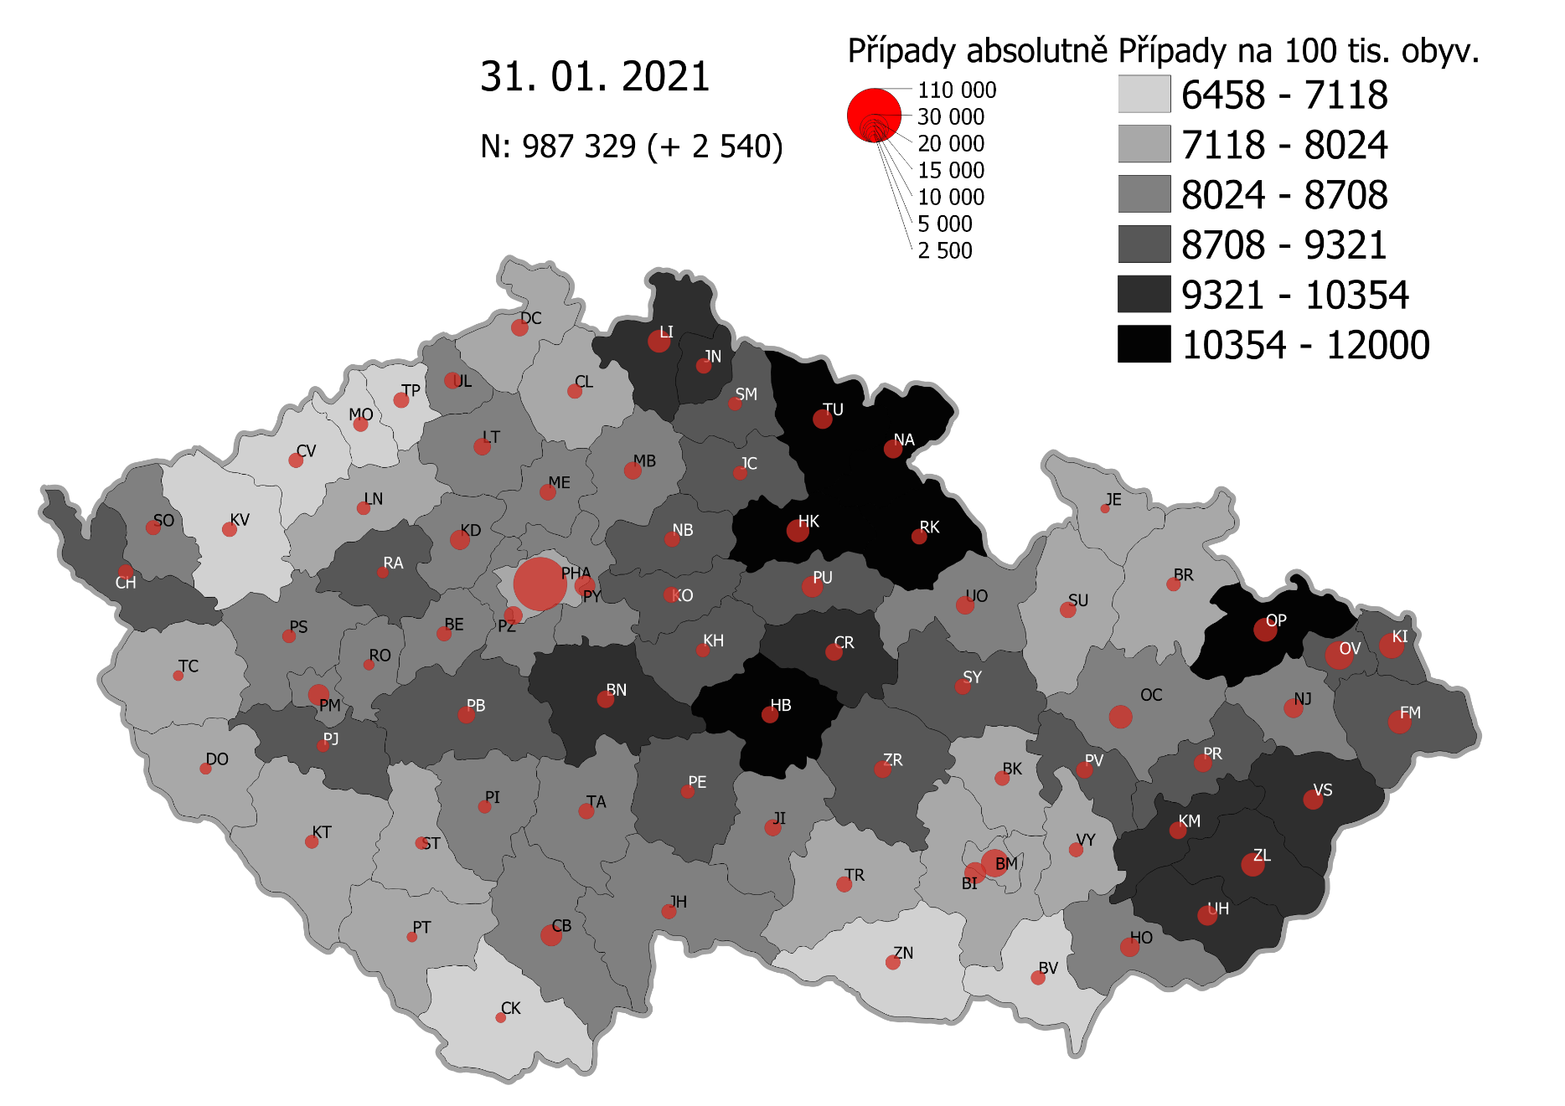
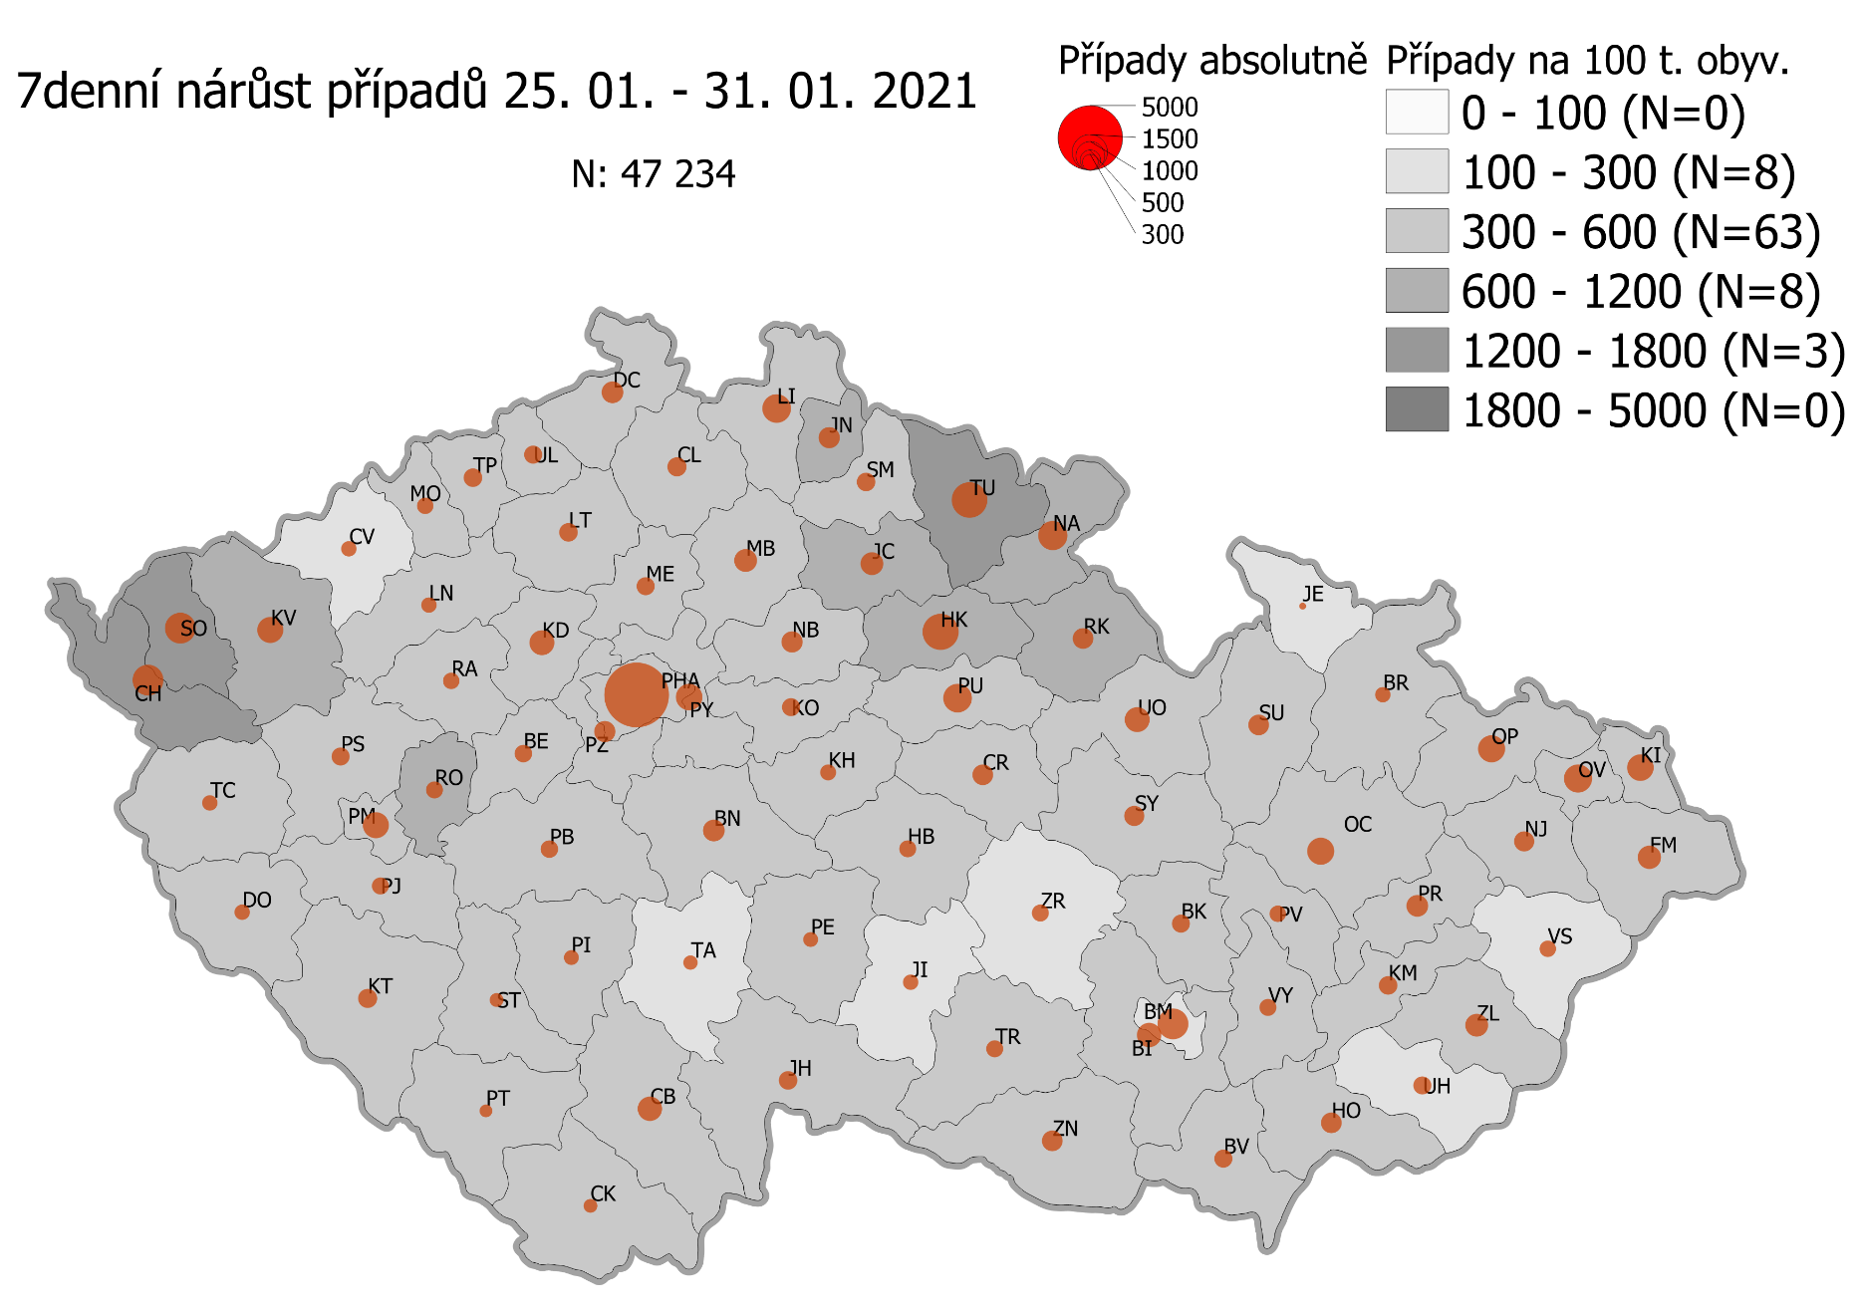
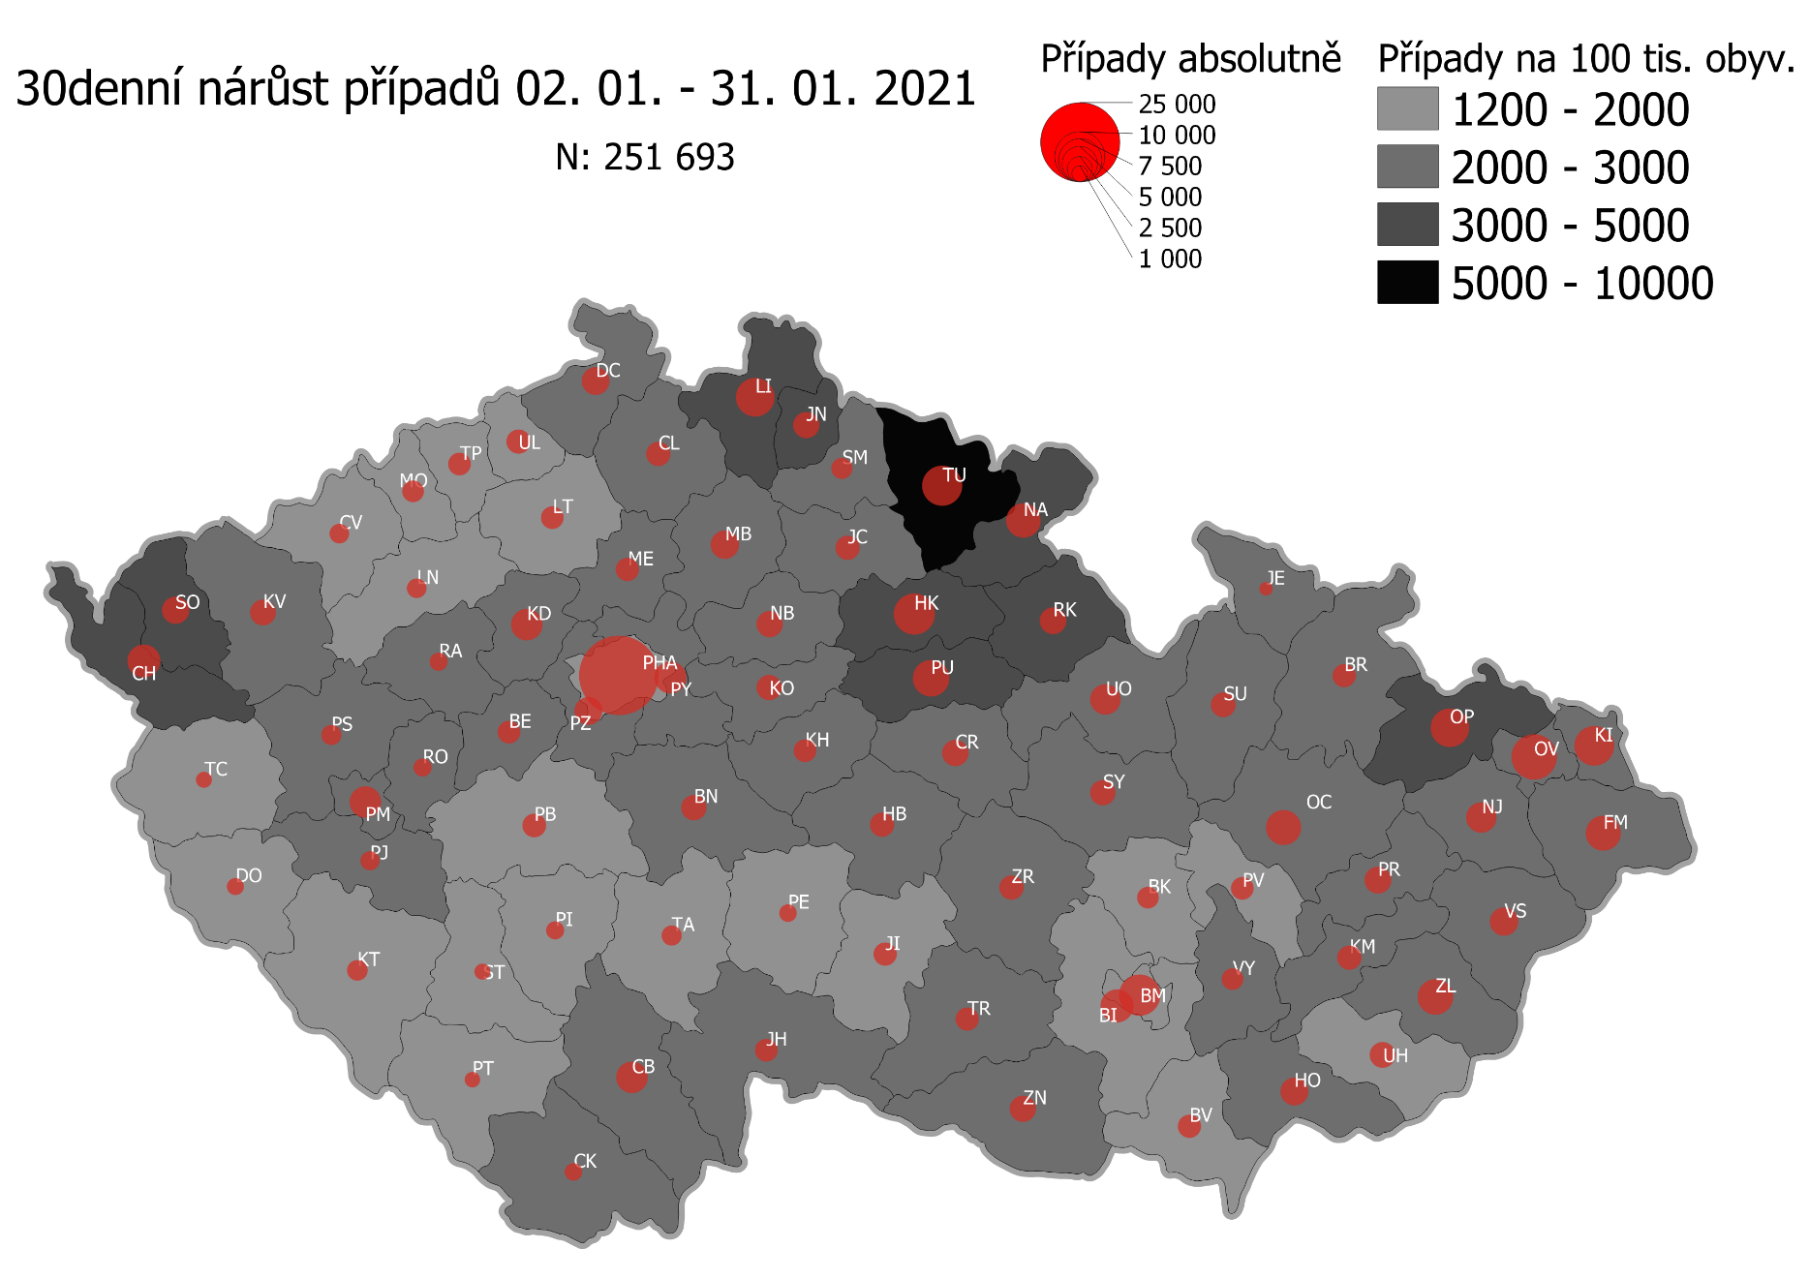
Pořadí okresů dle kumulativní incidence COVID-19 ke dni |  |  |  |  |  | 01.02.2021 23:59
KÓD LAU1 | Zkratka kraje název okresu (LAU1) | Zkratka LAU1 | Počet obyvatel | Připady COVID-19 | Celkem na 100 tisíc obyvatel | Nárůst COVDI19 30 dní zpětně | za 30 dní na 100 tisíc obyvatel | Nárůst COVDI19 7 dní zpětně | za 7 dní na 100 tisíc obyvatel
CZ0523 | HKK - Náchod | NA | 109,958 | 13,882 | 12,624.8 | 4,900 | 4,456.2 | 1,090 | 991.3
CZ0525 | HKK - Trutnov | TU | 117,978 | 14,891 | 12,621.8 | 6,527 | 5,532.4 | 1,498 | 1,269.7
CZ0805 | MSK - Opava | OP | 176,236 | 21,770 | 12,352.8 | 5,932 | 3,365.9 | 857 | 486.3
CZ0521 | HKK - Hradec Králové | HK | 164,283 | 19,850 | 12,082.8 | 6,850 | 4,169.6 | 1,514 | 921.6
CZ0631 | VYS - Havlíčkův Brod | HB | 94,915 | 11,235 | 11,836.9 | 2,429 | 2,559.1 | 359 | 378.2
CZ0524 | HKK - Rychnov nad Kněžnou | RK | 79,383 | 9,330 | 11,753.1 | 2,955 | 3,722.5 | 499 | 628.6
CZ0513 | LBK - Liberec | LI | 175,626 | 20,267 | 11,539.9 | 5,898 | 3,358.3 | 1,011 | 575.7
CZ0201 | STC - Benešov | BN | 99,414 | 11,456 | 11,523.5 | 2,610 | 2,625.4 | 562 | 565.3
CZ0724 | ZLK - Zlín | ZL | 191,652 | 21,806 | 11,377.9 | 4,985 | 2,601.1 | 646 | 337.1
CZ0531 | PAK - Chrudim | CR | 104,613 | 11,810 | 11,289.2 | 2,902 | 2,774.0 | 544 | 520.0
CZ0721 | ZLK - Kroměříž | KM | 105,343 | 11,721 | 11,126.5 | 2,403 | 2,281.1 | 394 | 374.0
CZ0512 | LBK - Jablonec nad Nisou | JN | 90,667 | 9,754 | 10,758.0 | 2,872 | 3,167.6 | 544 | 600.0
CZ0722 | ZLK - Uherské Hradiště | UH | 142,226 | 15,206 | 10,691.4 | 2,701 | 1,899.1 | 368 | 258.7
CZ0723 | ZLK - Vsetín | VS | 143,334 | 15,249 | 10,638.8 | 3,261 | 2,275.1 | 329 | 229.5
CZ0532 | PAK - Pardubice | PU | 175,441 | 18,014 | 10,267.8 | 5,434 | 3,097.3 | 1,018 | 580.3
CZ020B | STC - Příbram | PB | 115,104 | 11,762 | 10,218.6 | 2,332 | 2,026.0 | 378 | 328.4
CZ0633 | VYS - Pelhřimov | PE | 72,302 | 7,364 | 10,185.1 | 1,316 | 1,820.1 | 262 | 362.4
CZ0713 | OLK - Prostějov | PV | 108,646 | 11,062 | 10,181.7 | 2,163 | 1,990.9 | 352 | 324.0
CZ0714 | OLK - Přerov | PR | 129,512 | 13,161 | 10,162.0 | 2,984 | 2,304.0 | 541 | 417.7
CZ0514 | LBK - Semily | SM | 74,097 | 7,527 | 10,158.3 | 1,797 | 2,425.2 | 422 | 569.5
CZ0802 | MSK - Frýdek-Místek | FM | 214,660 | 21,628 | 10,075.5 | 4,924 | 2,293.9 | 651 | 303.3
CZ0522 | HKK - Jičín | JC | 80,045 | 8,048 | 10,054.3 | 2,492 | 3,113.2 | 641 | 800.8
CZ0803 | MSK - Karviná | KI | 246,324 | 24,657 | 10,010.0 | 6,277 | 2,548.3 | 836 | 339.4
CZ0635 | VYS - Žďár nad Sázavou | ZR | 118,158 | 11,685 | 9,889.3 | 2,332 | 1,973.6 | 350 | 296.2
CZ0411 | KVK - Cheb | CH | 91,634 | 9,059 | 9,886.1 | 4,523 | 4,935.9 | 1,203 | 1,312.8
CZ0204 | STC - Kolín | KO | 102,623 | 10,077 | 9,819.4 | 2,695 | 2,626.1 | 420 | 409.3
CZ0533 | PAK - Svitavy | SY | 104,333 | 10,240 | 9,814.7 | 2,705 | 2,592.7 | 504 | 483.1
CZ020C | STC - Rakovník | RA | 55,562 | 5,384 | 9,690.1 | 1,376 | 2,476.5 | 333 | 599.3
CZ0806 | MSK - Ostrava-město | OV | 320,145 | 31,017 | 9,688.4 | 8,184 | 2,556.3 | 967 | 302.1
CZ0324 | PLK - Plzeň-jih | PJ | 63,488 | 6,129 | 9,653.8 | 1,520 | 2,394.2 | 341 | 537.1
CZ0205 | STC - Kutná Hora | KH | 75,828 | 7,290 | 9,613.9 | 2,096 | 2,764.2 | 312 | 411.5
CZ0208 | STC - Nymburk | NB | 100,886 | 9,688 | 9,602.9 | 2,828 | 2,803.2 | 535 | 530.3
CZ0534 | PAK - Ústí nad Orlicí | UO | 138,275 | 13,158 | 9,515.8 | 3,895 | 2,816.9 | 803 | 580.7
CZ0413 | KVK - Sokolov | SO | 88,212 | 8,279 | 9,385.3 | 3,117 | 3,533.5 | 1,249 | 1,415.9
CZ0804 | MSK - Nový Jičín | NJ | 151,577 | 14,192 | 9,362.9 | 3,805 | 2,510.3 | 502 | 331.2
CZ0313 | JHC - Jindřichův Hradec | JH | 90,692 | 8,349 | 9,205.9 | 2,150 | 2,370.7 | 456 | 502.8
CZ0632 | VYS - Jihlava | JI | 113,628 | 10,427 | 9,176.4 | 2,189 | 1,926.5 | 263 | 231.5
CZ0645 | JMK - Hodonín | HO | 153,943 | 14,112 | 9,167.0 | 3,155 | 2,049.5 | 519 | 337.1
CZ0326 | PLK - Rokycany | RO | 49,349 | 4,520 | 9,159.3 | 1,398 | 2,832.9 | 359 | 727.5
CZ0314 | JHC - Písek | PI | 71,587 | 6,553 | 9,153.9 | 1,395 | 1,948.7 | 295 | 412.1
CZ0423 | ULK - Litoměřice | LT | 119,668 | 10,895 | 9,104.4 | 2,131 | 1,780.8 | 416 | 347.6
CZ0207 | STC - Mladá Boleslav | MB | 130,365 | 11,860 | 9,097.5 | 3,379 | 2,592.0 | 635 | 487.1
CZ0325 | PLK - Plzeň-sever | PS | 79,979 | 7,256 | 9,072.4 | 1,728 | 2,160.6 | 439 | 548.9
CZ0206 | STC - Mělník | ME | 109,302 | 9,915 | 9,071.2 | 2,260 | 2,067.7 | 422 | 386.1
CZ0203 | STC - Kladno | KD | 166,483 | 15,016 | 9,019.5 | 4,039 | 2,426.1 | 811 | 487.1
CZ0317 | JHC - Tábor | TA | 102,595 | 9,233 | 8,999.5 | 1,692 | 1,649.2 | 272 | 265.1
CZ0202 | STC - Beroun | BE | 95,058 | 8,528 | 8,971.4 | 2,115 | 2,225.0 | 394 | 414.5
CZ0311 | JHC - České Budějovice | CB | 195,903 | 17,556 | 8,961.6 | 4,053 | 2,068.9 | 728 | 371.6
CZ0712 | OLK - Olomouc | OC | 235,472 | 21,037 | 8,934.0 | 5,190 | 2,204.1 | 927 | 393.7
CZ0323 | PLK - Plzeň-město | PM | 194,280 | 17,269 | 8,888.7 | 4,034 | 2,076.4 | 820 | 422.1
CZ0209 | STC - Praha-východ | PY | 185,178 | 16,360 | 8,834.7 | 4,184 | 2,259.4 | 868 | 468.7
CZ020A | STC - Praha-západ | PZ | 149,338 | 13,086 | 8,762.7 | 3,143 | 2,104.6 | 567 | 379.7
CZ0427 | ULK - Ústí nad Labem | UL | 119,338 | 10,413 | 8,725.6 | 2,344 | 1,964.2 | 392 | 328.5
CZ0634 | VYS - Třebíč | TR | 110,810 | 9,479 | 8,554.3 | 2,242 | 2,023.3 | 334 | 301.4
CZ0421 | ULK - Děčín | DC | 129,542 | 11,062 | 8,539.3 | 3,259 | 2,515.8 | 581 | 448.5
CZ0711 | OLK - Jeseník | JE | 37,968 | 3,225 | 8,494.0 | 774 | 2,038.6 | 61 | 160.7
CZ0316 | JHC - Strakonice | ST | 70,772 | 5,949 | 8,405.9 | 1,116 | 1,576.9 | 226 | 319.3
CZ0646 | JMK - Vyškov | VY | 92,280 | 7,751 | 8,399.4 | 2,008 | 2,176.0 | 391 | 423.7
CZ0315 | JHC - Prachatice | PT | 50,978 | 4,270 | 8,376.2 | 1,028 | 2,016.6 | 224 | 439.4
CZ0322 | PLK - Klatovy | KT | 86,405 | 7,219 | 8,354.8 | 1,768 | 2,046.2 | 464 | 537.0
CZ0321 | PLK - Domažlice | DO | 62,062 | 5,151 | 8,299.8 | 1,226 | 1,975.4 | 317 | 510.8
CZ0715 | OLK - Šumperk | SU | 120,417 | 9,989 | 8,295.3 | 2,597 | 2,156.7 | 543 | 450.9
CZ0100 | PHA - Praha | PH | 1,324,277 | 109,825 | 8,293.2 | 25,499 | 1,925.5 | 5,082 | 383.8
CZ0511 | LBK - Česká Lípa | CL | 103,300 | 8,558 | 8,284.6 | 2,461 | 2,382.4 | 457 | 442.4
CZ0801 | MSK - Bruntál | BR | 91,597 | 7,437 | 8,119.3 | 2,189 | 2,389.8 | 281 | 306.8
CZ0424 | ULK - Louny | LN | 86,691 | 7,005 | 8,080.4 | 1,576 | 1,818.0 | 317 | 365.7
CZ0327 | PLK - Tachov | TC | 54,336 | 4,288 | 7,891.6 | 1,094 | 2,013.4 | 299 | 550.3
CZ0641 | JMK - Blansko | BK | 109,136 | 8,508 | 7,795.8 | 1,976 | 1,810.6 | 385 | 352.8
CZ0643 | JMK - Brno-venkov | BI | 224,642 | 17,403 | 7,747.0 | 4,450 | 1,980.9 | 765 | 340.5
CZ0642 | JMK - Brno-město | BM | 381,346 | 29,511 | 7,738.6 | 6,958 | 1,824.6 | 1,180 | 309.4
CZ0647 | JMK - Znojmo | ZN | 114,351 | 8,690 | 7,599.4 | 2,853 | 2,494.9 | 517 | 452.1
CZ0425 | ULK - Most | MO | 111,708 | 8,358 | 7,482.0 | 1,962 | 1,756.4 | 335 | 299.9
CZ0412 | KVK - Karlovy Vary | KV | 114,818 | 8,554 | 7,450.1 | 2,719 | 2,368.1 | 891 | 776.0
CZ0426 | ULK - Teplice | TP | 129,072 | 9,285 | 7,193.7 | 2,132 | 1,651.8 | 390 | 302.2
CZ0312 | JHC - Český Krumlov | CK | 61,556 | 4,266 | 6,930.3 | 1,309 | 2,126.5 | 214 | 347.7
CZ0422 | ULK - Chomutov | CV | 124,946 | 8,657 | 6,928.6 | 1,656 | 1,325.4 | 324 | 259.3
CZ0644 | JMK - Břeclav | BV | 116,291 | 7,973 | 6,856.1 | 2,205 | 1,896.1 | 403 | 346.5
CZ088Y | Bydliště neurčeno |  |  | 815 | 0.0 | 73 | 0.0 | 17 | 0.0
CZ099Y | Cizinci bez trvalého pobytu |  |  | 1,253 | 0.0 | 167 | 0.0 | 29 | 0.0
Poznámka: Data obsahují počet případů vč. laboratorních pozitivit k danému datu neverifikovaných na KHS.

Mapa výskytu COVID-19 v ČR - základ modelu šíření nemoci
Počet pozitivních pacientů kumulativně v okresech bydliště ČR na 100 tis. obyvatel a absolutně z dat |  |  |  |  |  |  |  |  |  | ke dni 31.01.2021 23:59

